Power View
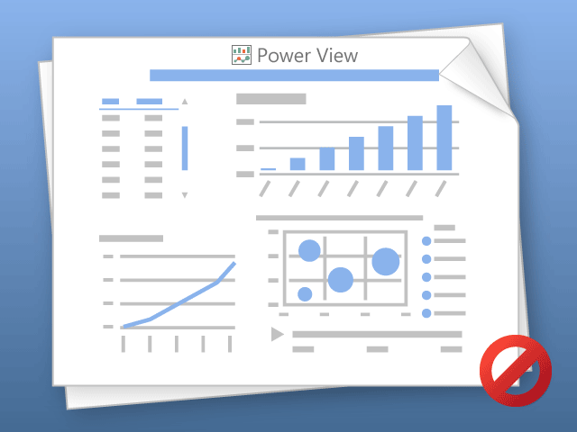

W programie Power View można drukować tylko jeden arkusz naraz.
Przełącz do żądanego arkusza i spróbuj ponownie.

tabela przestawna
Etykiety wierszy | Liczba Nazwa Klienta
Południe | 273
Północ | 160
Wschód | 121
Zachód | 202
Suma końcowa | 756

